Deall y data

Adroddiadau Deilliannau Dysgwyr ar gyfer
addysg bellach
Deall y data

Cyflwyniad

1 Mae Llywodraeth Cymru wedi cyhoeddi dangosyddion perfformiad blynyddol ar gyfer addysg bellach ers 2011. Mae'r canllawiau hyn yn esbonio pa wybodaeth y mae'r dangosyddion yn berthnasol iddyn nhw, sut maen nhw'n cael eu cyfrifo, a sut i ddehongli ein hadroddiadau.

Beth yw Adroddiadau Deilliannau Dysgwyr?

2 Diben yr Adroddiadau Deilliannau Dysgwyr yw rhoi trosolwg o gyfraddau cwblhau a chyrhaeddiad dysgwyr ym mhob sefydliad addysg bellach yng Nghymru. 'Ciplun' ydyn nhw sy'n dangos yr ystadegau ar gyfer blwyddyn benodol, ond maen nhw hefyd yn cynnwys gwybodaeth am batrymau sy'n dangos sut mae deilliannau dysgwyr wedi newid dros gyfnod o dair blynedd. Mae'r ystadegau yn seiliedig ar wybodaeth y mae'r sefydliadau wedi'i rhoi i ni.

3 Cyfnod blwyddyn academaidd o 1 Awst i 31 Gorffennaf sydd dan sylw yn yr Adroddiadau. Mae oedi o rai misoedd cyn cyhoeddi'r adroddiadau, i roi amser i ddarparwyr dysgu gyflwyno'u data, ei wirio a'i ddadansoddi. Y drefn fel arfer yw cyhoeddi'r adroddiadau yn nhymor y gwanwyn ar ôl y flwyddyn academaidd berthnasol.

Darllen yr adroddiadau

4 Mae gennym dri mesur perfformiad ar gyfer addysg bellach. Mae pob un ohonyn nhw'n seiliedig ar weithgareddau dysgu neu gyrsiau (fel Safon Uwch neu NVQ). Gallai dysgwr wneud sawl gweithgaredd dysgu gwahanol, a bydd pob un yn cael ei fesur ar wahân.

5 Y dulliau mesur yw:
· Cwblhau: o'r holl weithgareddau dysgu a ddechreuwyd, sawl un gafodd eu cwblhau (hynny yw, roedd y dysgwr yn dal yno ar ddiwedd y cwrs)?
· Cyrhaeddiad: o'r holl weithgareddau dysgu a gafodd eu cwblhau, sawl un a arweiniodd at y dysgwr yn cael cymhwyster ar ddiwedd y cwrs?
· Llwyddiant: mae'r categori hwn yn cyfuno cwblhau a chyrhaeddiad yn un mesur cyffredinol: o'r holl weithgareddau dysgu a ddechreuwyd, sawl un gafodd eu cwblhau a'u cyflawni'n llwyddiannus?
Siart/Tabl

6 Mae rhan gyntaf yr Adroddiad yn dangos tueddiadau mewn perfformiad ar gyfer y tair blynedd ddiwethaf.

7 Mae'r siart hwn yn dangos patrymau o ran y cyfraddau cwblhau, cyrhaeddiad a llwyddo ar gyfer gweithgareddau dysgu dros gyfnod o dair blynedd. Mae'r llinell lorweddol yn dangos y 'cymharydd cenedlaethol' cyfredol ar gyfer llwyddo yn y gweithgareddau dysgu - y gyfradd gyfartalog a gyflawnwyd ar gyfer pob gweithgaredd dysgu ym mhob sefydliad addysg bellach yng Nghymru.
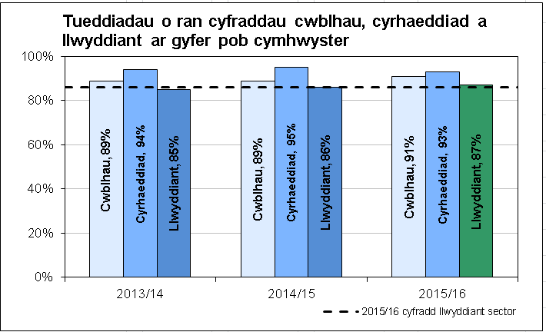

8 Ar gyfer y flwyddyn ddiweddaraf, rydym yn defnyddio ‘goleuadau traffig’ i gymharu perfformiad â'r targedau yr ydym wedi'u gosod. Y raddfa a ddefnyddir gennym yw:

9 Mae'r adroddiad hefyd yn cynnwys cyfraddau llwyddo ar gyfer prif gymwysterau, sef y cymwysterau hynny sy'n gyfrifol am y rhan fwyaf o amser addysgu'r dysgwr, er enghraifft Safon Uwch Gyfrannol, Safon Uwch, diploma neu ddiploma estynedig.

10 Mae'r rhain yn cael eu didoli'n grwpiau fel a ganlyn:
§ cymwysterau galwedigaethol (er enghraifft NVQ, Diploma, Diploma Estynedig); ac
§ cymwysterau academaidd (er enghraifft TGAU; Safon Uwch/Safon Uwch Gyfrannol; Tystysgrif/Diploma Mynediad).

11 Mae'r tabl hwn yn dangos cyfraddau llwyddo ar gyfer prif gymwysterau a'r 'cymaryddion cenedlaethol' cyfredol.

Data am ddysgwyr yn ei gyd-destun

12 Mae ail ran yr Adroddiad Deilliannau Dysgwyr yn rhoi gwybodaeth gefndirol am oedran y dysgwyr, eu rhyw, eu hethnigrwydd a lefelau amddifadedd. Maen nhw'n seiliedig ar broffil pob dysgwr a oedd yn astudio yn y sefydliad yn 2015/16.

13 Mae'r data amddifadedd yn seiliedig ar godau post y dysgwyr, ac mae'n defnyddio Mynegai Amddifadedd Lluosog Cymru i rannu'r dysgwyr yn bum band, o'r rhai mwyaf amddifad i'r rhai lleiaf amddifad. Mae'r Mynegai yn edrych ar amryw o ffactorau gan gynnwys amddifadedd cymdeithasol, ac amddifadedd o ran iechyd, tai ac addysg; mae'r ystadegau hyn felly yn dangos a yw'r sefydliad yn gweithio gyda chyfran uwch o ddysgwyr o ardaloedd difreintiedig, a allai gael effaith ar y cyfraddau llwyddiant.

Manylion y cyfraddau llwyddiant

14 Mae adran olaf yr Adroddiad Deilliannau Dysgwyr yn rhoi mwy o fanylion am y cyfraddau llwyddiant fesul gweithgaredd dysgu. Caiff y rhain eu cyfrifo yn yr un modd â'r cyfraddau llwyddiant cyffredinol a ddangosir yn y siartiau ar ddechrau'r Adroddiad Deilliannau Dysgwyr, ac mae'r manylion wedi'u nodi mewn dau ddull:
· yn ôl lefel a math y cymhwyster (ee Safon Uwch, NVQ, Diploma Cenedlaethol); ac
· yn ôl pwnc (ee Gwyddoniaeth a Mathemateg, Technoleg Gwybodaeth a Chyfathrebu, Gwallt a Harddwch).

15 Mae hyn yn help i chi edrych ar fathau penodol o gymhwyster neu bynciau y mae gennych ddiddordeb ynddyn nhw, a gweld sut mae Deilliannau dysgwyr y sefydliad yn amrywio. Mewn rhai achosion, mae'n bosibl y gwelwch fod y cyfraddau llwyddiant mewn maes penodol lawer yn uwch neu'n is na chyfradd lwyddiant gyffredinol y sefydliad.

16 Mae'r adroddiad hefyd yn dangos y cymaryddion cenedlaethol (y cyfartaledd ar gyfer pob sefydliad addysg bellach yng Nghymru, ar gyfer y math hwnnw o gymhwyster neu faes pwnc). Mae'r rhain yn rhoi gwybodaeth gefndirol, er mwyn i chi weld pa mor dda y mae'r sefydliad wedi perfformio o gymharu â gweddill Cymru.

Rhagor o wybodaeth

17 Os oes gennych unrhyw gwestiynau neu sylwadau ynglŷn â'r Adroddiadau Deilliannau Dysgwyr, anfonwch e-bost atom yn post16quality@wales.gsi.gov.uk
02 Chwefror 2017

Nodiadau esboniadol

Fframwaith Ansawdd ac Effeithiolrwydd
Adroddiadau Deilliannau Dysgwyr 2015/16 (addysg bellach):
Nodiadau esboniadol ar gyfer sefydliadau

Cyflwyniad

1 Fel rhan o'r Fframwaith Ansawdd ac Effeithiolrwydd ar gyfer dysgu ôl-16, mae Llywodraeth Cymru wedi datblygu Adroddiadau Deilliannau Dysgwyr (ADDau) safonol ar gyfer sefydliadau addysg bellach (Sefydliadau AB). Mae'r ddogfen hon yn darparu canllawiau manwl ar gyfer Sefydliadau AB o ran cyfrifo ystadegau perfformiad sy'n cael eu cynnwys yn yr ADDau.

2 Mae holl ystadegau'r ADD yn deillio o Gofnod Dysgu Gydol Oes Cymru (LLWR) ac maen nhw wedi'u seilio ar ddyddiad cau blynyddol LLWR. Ar gyfer 2015/16, y dyddiad cau oedd 15 Rhagfyr 2016. Mae pob cyfeirnod yn y ddogfen hon sy'n cychwyn ag ‘LN’, ‘LP’, ‘LA’ neu ‘AW’ yn cyfeirio at feysydd LLWR. Mae'r holl weithgareddau a gofnodir yn LLWR yn cael eu cynnwys yn yr ADDau, boed wedi eu hariannu neu beidio.

Adran 1: siartiau cryno

Siart A

3 Siart A. Siart cryno yw hwn, yn dangos tueddiadau cyffredinol o ran cwblhau cyrsiau, cyrhaeddiad a chyfraddau llwyddo dros gyfnod o dair blynedd.

4 Seiliwyd y cohort dysgwyr ar gyfer yr holl gyfrifiadau ar weithgareddau dysgu yr oedd disgwyl y byddent:
· wedi'u cwblhau yn ystod 2015/16 (LA10); neu
· wedi'u cwblhau cyn 2015/16 ond a ddaeth i ben mewn gwirionedd yn ystod 2015/16 (LA30).

5 Ymdrinnir â gweithgareddau dysgu 24 wythnos o hyd neu fwy a ddaeth i ben, heb eu cwblhau, o fewn 8 wythnos o'u dechrau fel achosion o adael cwrs yn gynnar ac nid ydynt yn cael eu cynnwys mewn unrhyw gyfrifiadau.
6 Mae Siart A yn dangos cyfraddau cwblhau, cyrhaeddiad a llwyddo. Diffinnir y rhain fel a ganlyn:

7 Mae Siart A hefyd yn cynnwys llinell duedd yn dangos y cymharydd cenedlaethol o ran llwyddiant gweithgareddau dysgu, sydd wedi'i seilio ar bob gweithgarwch dysgu.

Tabl B

8 Tabl B. Tabl cryno yw hwn o gyfraddau llwyddo o ran ennill prif gymwysterau. Mae prif gymwysterau'n cael eu cynnwys ar gyfer pob rhaglen nad yw wedi'i chodio'n defnyddio rhaglenni rhan-amser yn LP74, ac yn deillio o LA47 lle mae'r sefydliad wedi codio'r gweithgarwch fel '05'. Mae'r tabl wedi'i rannu fel a ganlyn:
· Cymwysterau Galwedigaethol - gan gynnwys NVQ, Diploma, Diploma Estynedig
· Cymwysterau academaidd - gan gynnwys TGAU; Safon Uwch Gyfrannol/ Safon Uwch/ A2; Tystygrif/Diploma Mynediad.

9 Mae'r tabl hefyd yn cynnwys y cymaryddion cenedlaethol perthnasol.

10 Mae'r cyfraddau llwyddo yn Siart A a Thabl B wedi cael eu categoreiddio'n Goch, Melyn neu Wyrdd yn ôl y trothwyon a ddangosir yn y tabl isod:

Adran 2: gwybodaeth gyd-destunol

Oed a rhyw

11 Mae'r ystadegau'n deillio o LN15 (dyddiad geni) ac LN16 (rhyw). Cyfrifir grŵp oedran dysgwr gan ddefnyddio'i oedran ar 31 Awst y flwyddyn y cychwynnodd ei weithgaredd dysgu; lle nad yw dyddiad geni dysgwr yn hysbys, mae'n cael ei gynnwys yn y grŵp oedran 19+.

Ethnigrwydd

12 Mae'r ystadegau'n deillio o LN17 (tarddiad ethnig) ac yn cael eu grwpio fel a ganlyn:

13 Mae canrannau'n cael eu cyfrifo fel cyfran o'r dysgwyr sydd â tharddiad ethnig hysbys (hynny yw, heb gynnwys y dysgwyr hynny lle LN17 = 90 neu 99).

Amddifadedd

14 Mae'r ystadegau'n deillio o fapio LP09 (Cod Post wrth ddechrau'r Rhaglen Ddysgu) mewn perthynas â Mynegai Amddifadedd Lluosog Cymru 2011. Mynegai Amddifadedd Lluosog Cymru yw mesur swyddogol amddifadedd mewn ardaloedd bach o Gymru. Mae'r ystadegau'n cael eu grwpio fesul pumed rhan, hynny yw mae'r ganran o ddysgwyr sy'n byw yn y pumed rhan sy'n cynnwys yr ardaloedd mwyaf difreintiedig yn cael ei chofnodi yn rhes gyntaf y tabl, y ganran o ddysgwyr sy'n byw yn y pumed rhan nesaf o ran amddifadedd yn yr ail res ac yn y blaen.

Adran 3: manylion ynglŷn â'r mathau o gymwysterau
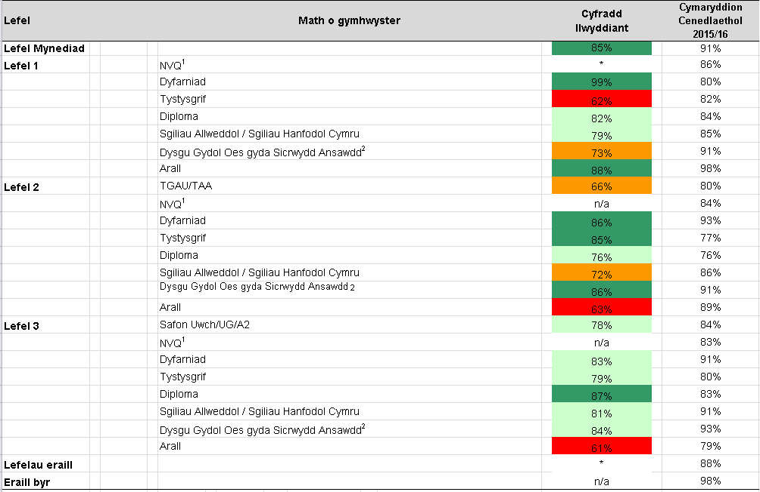

15 Mae lefel y cymhwyster a'i fath yn deillio o LA06 ac LA22. Pan fo LA06 yn cynnwys cod Cronfa Ddata Nodau Dysgu Cymru (WLAD) dilys, mae'r lefel a'r math yn deillio o Gronfa Ddata Nodau Dysgu Cymru Os yw LA06 yn cynnwys cod generig, mae'r lefel a'r math yn cael eu mapio o LA22 a 3ydd a 4ydd nod LA06 yn y drefn honno.

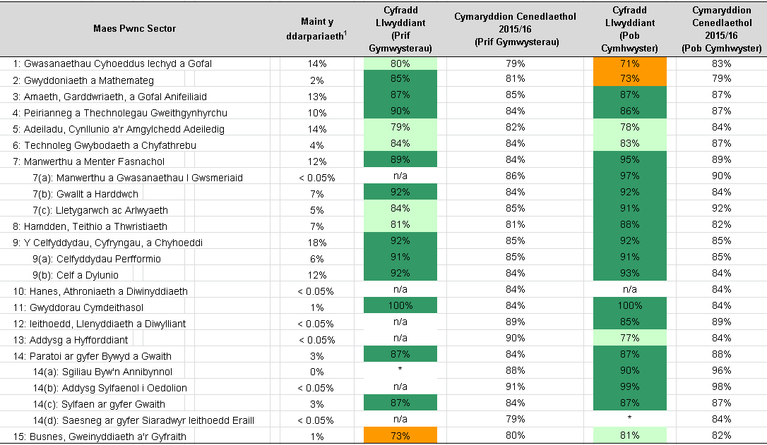
Adran 4: Manylion fesul Maes Pwnc Sector

16 Mae'r maes pwnc sector yn deillio o LA06 ac LA21. Pan fo LA06 yn cynnwys cod WLAD dilys, mae'r maes pwnc sector yn deillio o'r WLAD. Os yw LA06 yn cynnwys cod generig, mae'r maes pwnc sector yn cael ei fapio o LA31 (ac eithrio cymwysterau mewn sgiliau allweddol sy'n cael eu mapio'n uniongyrchol mewn perthynas â maes pwnc sector 14(c)).

17 Mae ‘maint y ddarpariaeth’ yn seiliedig ar faint o'r prif gymwysterau a orffennwyd a wnaed fel rhan o raglenni dysgu amser llawn ym mhob sector maes pwnc.

18 Mae'r cyfraddau llwyddo fesul math o gymhwyster a maes pwnc sector yn cael eu categoreiddio'n Goch, Melyn neu Wyrdd gan ddefnyddio'r un trothwyon o ran perfformiad â'r cyfraddau llwyddo cyffredinol (gweler uchod).

19 Mae cymaryddion cenedlaethol yn cael eu cynnwys. Nodir y rhain i roi cyd-destun yn unig ac nid ydynt yn effeithio ar y categorïau lliw.

I gael rhagor o wybodaeth, anfonwch e-bost i post16quality@cymru.gsi.gov.uk

02 Chwefror 2017

ADD (Pwnc)
Tueddiadau o ran cyfraddau cwblhau, cyrhaeddiad a llwyddiant ar gyfer pob cymhwyster
 | Completion | Attainment | Success | Dark Green | Green | Orange | Red | Sector success rate
 |  |  |  |  |  |  |  | 85.92%
 | 93%
2013/14 |  | 0.93
 |  |  | 0.85
 | 95%
2014/15 |  | 0.93
 |  |  | 0.88
 | 93%
2015/16 |  | 0.93
 |  |  |  | 0.86 | 0 | 0 | 0
 |  |  |  |  |  |  |  | 85.92%
ENW'R SEFYDLIAD: COLEG PENYBONT
 |  |  |  |  |  | Cyfraddau llwyddiant ar gyfer y prif gymwysterau1 - 2015/16 |  |  |  | Sector success rate | Completion | Attainment | Success | Dark Green | Green | Orange | Red
 |  |  |  |  |  | Math o gymhwyster | Cyfradd Llwyddiant | Cymaryddion Cenedlaethol |  | 85.92%
 |  |  |  |  |  | Cymwysterau galwedigaethol2 | 86% | 83% |  |  | 93%
 |  |  |  |  |  | Cymwysterau academaidd3 | 86% | 83% | 2013/14 |  |  | 93%
 |  |  |  |  |  | Yr holl brif gymwysterau | 86% | 83% |  |  |  |  | 85%

 |  |  |  |  |  |  |  |  |  |  | 95%
 |  |  |  |  |  | 1 gwnaed fel rhan o raglenni dysgu amser llawn |  |  | 2014/15 |  |  | 93%
 |  |  |  |  |  | 2 gan gynnwys NVQs, Diplomâu, Diplomâu Estynedig |  |  |  |  |  |  | 88%
 |  |  |  |  |  | 3 gan gynnwys cymwysterau TGAU; UG/Safon Uwch/A2;
 |  |  |  |  |  | Tystysgrifau Mynediad/Diplomâu |  |  |  |  | 93%
 |  |  |  |  |  |  |  |  | 2015/16 |  |  | 93%
 |  |  |  |  |  |  |  |  |  |  |  |  |  | 86% |  |  |  | 86%
Data dysgwyr cyd-destunol - 2015/16 |  |  |  |  |  |  |  |  |  | 85.92%

Oed a rhyw | 16-18 | 19+ | Pob oed | Ethnigrwydd |  | Pa mor ddifreintiedig yw'r cartref
 |  |  |  | Gwyn | 96.9% | Mwyaf difreintiedig | 25.9%
Gwrywaidd | 24.0% | 22.1% | 46.2% | Du | 0.6% |  | 25.2%
Benywaidd | 22.6% | 31.3% | 53.8% | Asiaidd | 1.1% |  | 15.1%
 |  |  |  | Cymysg | 1.1% |  | 14.0%
Cyfanswm | 46.6% | 53.4% | 100.0% | Arall | 0.3% | Lleiaf difreintiedig | 19.9%

Cyfraddau llwyddiant yn ôl Maes Pwnc Sector - 2015/16

Maes Pwnc Sector |  |  |  | Maint y ddarpariaeth1 | Cyfradd Llwyddiant (Prif Gymwysterau) | Cymaryddion Cenedlaethol 2015/16 (Prif Gymwysterau) | Cyfradd Llwyddiant (Pob Cymhwyster) | Cymaryddion Cenedlaethol 2015/16 (Pob Cymhwyster)
1: Gwasanaethau Cyhoeddus Iechyd a Gofal |  |  |  | 14.1% | 80% | 79% | 71% | 83%
2: Gwyddoniaeth a Mathemateg |  |  |  | 2.3% | 85% | 81% | 73% | 79%
3: Amaeth, Garddwriaeth, a Gofal Anifeiliaid |  |  |  | 13.3% | 87% | 85% | 87% | 87%
4: Peirianneg a Thechnolegau Gweithgynhyrchu |  |  |  | 10.4% | 90% | 84% | 86% | 87%
5: Adeiladu, Cynllunio a'r Amgylchedd Adeiledig |  |  |  | 13.6% | 79% | 82% | 78% | 84%
6: Technoleg Gwybodaeth a Chyfathrebu |  |  |  | 4.3% | 84% | 84% | 83% | 87%
7: Manwerthu a Menter Fasnachol |  |  |  | 12.1% | 89% | 84% | 95% | 89%
7(a): Manwerthu a Gwasanaethau I Gwsmeriaid |  |  |  | < 0.05% | n/a | 86% | 97% | 90%
7(b): Gwallt a Harddwch |  |  |  | 7.3% | 92% | 84% | 92% | 84%
7(c): Lletygarwch ac Arlwyaeth |  |  |  | 4.8% | 84% | 85% | 91% | 92%
8: Hamdden, Teithio a Thwristiaeth |  |  |  | 6.7% | 81% | 81% | 88% | 82%
9: Y Celfyddydau, Cyfryngau, a Chyhoeddi |  |  |  | 18.0% | 92% | 85% | 92% | 85%
9(a): Celfyddydau Perfformio |  |  |  | 6.1% | 91% | 85% | 91% | 85%
9(b): Celf a Dylunio |  |  |  | 11.8% | 92% | 84% | 93% | 84%
10: Hanes, Athroniaeth a Diwinyddiaeth |  |  |  | < 0.05% | n/a | 84% | n/a | 84%
11: Gwyddorau Cymdeithasol |  |  |  | 0.7% | 100% | 84% | 100% | 84%
12: Ieithoedd, Llenyddiaeth a Diwylliant |  |  |  | < 0.05% | n/a | 89% | 85% | 89%
13: Addysg a Hyfforddiant |  |  |  | < 0.05% | n/a | 90% | 77% | 84%
14: Paratoi ar gyfer Bywyd a Gwaith |  |  |  | 3.2% | 87% | 84% | 87% | 88%
14(a): Sgiliau Byw'n Annibynnol |  |  |  | 0.4% | * | 88% | 90% | 96%
14(b): Addysg Sylfaenol i Oedolion |  |  |  | < 0.05% | n/a | 91% | 99% | 98%
14(c): Sylfaen ar gyfer Gwaith |  |  |  | 2.9% | 87% | 84% | 87% | 87%
14(d): Saesneg ar gyfer Siaradwyr Ieithoedd Eraill |  |  |  | < 0.05% | n/a | 79% | * | 84%
15: Busnes, Gweinyddiaeth a'r Gyfraith |  |  |  | 1.4% | 73% | 80% | 81% | 82%
 |  |  |  | X | X | X | X
 |  |  |  |  |  |  |  | Fynhonnell: Cofnod Dysgu Gydol Oes Cymru - data fel yr oedd ar 15 Rhagfyr 2016
1 Faint o'r prif gymwysterau a orffenwyd a wnaed fel rhan o raglenni dysgu amser llawn ym mhob sector maes pwnc
Ac eithrio cyfres cymwysterau Sgiliau Hanfodol Cymru a gyflwynwyd ym mis Medi 2015
Ac eithrio cymwysterau newydd Bagloriaeth Cymru a Thystysgrif Her Cymru a gyflwynwyd ym mis Medi 2015

Nodyn: Ar gyfer sectorau maes pwnc / mathau o gymwysterau sydd â llai na 10 o weithgareddau dysgu, mae'r ffigurau yn y tabl wedi eu cuddio a'u
disodli gyda '*'

Graddfeydd Categoreiddio

85% neu uwch
75% - 84%
65% - 74%
Llai na 65%

ADD (Lefel)
Tueddiadau o ran cyfraddau cwblhau, cyrhaeddiad a llwyddiant ar gyfer pob cymhwyster
 | Completion | Attainment | Success | Dark Green | Green | Orange | Red | Sector success rate
 |  |  |  |  |  |  |  | 85.92%
 | 93%
2013/14 |  | 0.93
 |  |  | 0.85
 | 95%
2014/15 |  | 0.93
 |  |  | 0.88
 | 93%
2015/16 |  | 0.93
 |  |  |  | 0.86 | 0 | 0 | 0
 |  |  |  |  |  |  |  | 85.92%
ENW'R SEFYDLIAD: COLEG PENYBONT
 |  |  |  |  | Cyfraddau llwyddiant ar gyfer y prif gymwysterau1 - 2015/16 |  |  |  |  | Sector success rate | Completion | Attainment | Success | Dark Green | Green | Orange | Red
 |  |  |  |  | Math o gymhwyster | Cyfradd Llwyddiant | Cymaryddion Cenedlaethol |  |  | 85.92%
 |  |  |  |  | Cymwysterau galwedigaethol2 | 86% | 83% |  |  |  | 93%
 |  |  |  |  | Cymwysterau academaidd3 | 86% | 83% |  | 2013/14 |  |  | 93%
 |  |  |  |  | Yr holl bif gymwysterau | 86% | 83% |  |  |  |  |  | 85%

 |  |  |  |  | 1 gwnaed fel rhan o raglenni dysgu amser llawn |  |  |  |  |  | 95%
 |  |  |  |  | 2 gan gynnwys NVQs, Diplomâu, Diplomâu Estynedig |  |  |  | 2014/15 |  |  | 93%
 |  |  |  |  | 3 gan gynnwys cymwysterau TGAU; UG/Safon Uwch/A2; |  |  |  |  |  |  |  | 88%
 |  |  |  |  | Tystysgrifau Mynediad/Diplomâu
 |  |  |  |  |  |  |  |  |  |  | 93%
 |  |  |  |  |  |  |  |  | 2015/16 |  |  | 93%
 |  |  |  |  |  |  |  |  |  |  |  |  |  | 86% |  |  |  | 86%
Data dysgwyr cyd-destunol - 2015/16 |  |  |  |  |  |  |  |  |  | 85.92%

Oed a rhyw | 16-18 | 19+ | Pob oed | Ethnigrwydd |  | Pa mor ddifreintiedig yw'r cartref
 |  |  |  | Gwyn | 96.9% | Mwyaf difreintiedig | 25.9%
Gwrywaidd | 24.0% | 22.1% | 46.2% | Du | 0.6% |  | 25.2%
Benywaidd | 22.6% | 31.3% | 53.8% | Asiaidd | 1.1% |  | 15.1%
 |  |  |  | Cymysg | 1.1% |  | 14.0%
Cyfanswm | 46.6% | 53.4% | 100.0% | Arall | 0.3% | Lleiaf difreintiedig | 19.9%

Cyfraddau llwyddiant yn ôl math o gymhwyster - 2015/16

Lefel |  | Math o gymhwyster |  |  |  | Cyfradd llwyddiant | Cymaryddion Cenedlaethol 2015/16
Lefel Mynediad |  |  |  |  |  | 97% | 91%
Lefel 1 |  | NVQ1 |  |  |  | * | 86%
 |  | Dyfarniad |  |  |  | n/a | 80%
 |  | Tystysgrif |  |  |  | 88% | 82%
 |  | Diploma |  |  |  | 86% | 84%
 |  | Sgiliau Allweddol / Sgiliau Hanfodol Cymru |  |  |  | 85% | 85%
 |  | Dysgu Gydol Oes gyda Sicrwydd Ansawdd2 |  |  |  | 80% | 91%
 |  | Arall |  |  |  | n/a | 98%
Lefel 2 |  | TGAU/TAA |  |  |  | 80% | 80%
 |  | NVQ1 |  |  |  | 85% | 84%
 |  | Dyfarniad |  |  |  | 95% | 93%
 |  | Tystysgrif |  |  |  | 78% | 77%
 |  | Diploma |  |  |  | 76% | 76%
 |  | Sgiliau Allweddol / Sgiliau Hanfodol Cymru |  |  |  | 86% | 86%
 |  | Dysgu Gydol Oes gyda Sicrwydd Ansawdd 2 |  |  |  | 88% | 91%
 |  | Arall |  |  |  | 94% | 89%
Lefel 3 |  | Safon Uwch/UG/A2 |  |  |  | 72% | 84%
 |  | NVQ1 |  |  |  | 77% | 83%
 |  | Dyfarniad |  |  |  | 96% | 91%
 |  | Tystysgrif |  |  |  | 68% | 80%
 |  | Diploma |  |  |  | 83% | 83%
 |  | Sgiliau Allweddol / Sgiliau Hanfodol Cymru |  |  |  | 91% | 91%
 |  | Dysgu Gydol Oes gyda Sicrwydd Ansawdd2 |  |  |  | n/a | 93%
 |  | Arall |  |  |  | 79% | 79%
Lefelau eraill |  |  |  |  |  | 52% | 88%
Eraill byr |  |  |  |  |  | 95% | 98%
 |  |  |  |  |  | X |  | 22.000
 |  |  |  |  |  |  | Fynhonnell: Cofnod Dysgu Gydol Oes Cymru - data fel yr oedd ar 15 Rhagfyr 2016

1 gan gynnwys cymwysterau'r Fframwaith Cymwysterau a Chredydau sy'n disodli NVQs yn uniongyrchol
2 a elwid gynt yn RhyCA (OCNs)
Ac eithrio cyfres cymwysterau Sgiliau Hanfodol Cymru a gyflwynwyd ym mis Medi 2015
Ac eithrio cymwysterau newydd Bagloriaeth Cymru a Thystysgrif Her Cymru a gyflwynwyd ym mis Medi 2015

Nodyn: Ar gyfer sectorau maes pwnc / mathau o gymwysterau sydd â llai na 10 o weithgareddau dysgu, mae'r ffigurau yn y tabl wedi eu cuddio a'u
disodli gyda '*'

Graddfeydd categoreiddio

85% neu uwch
75% - 84%
65% - 74%
Llai na 65%

